Planilha1
DISTRIBUIÇÃO DE MULTIMARCAS POR REGIÃO

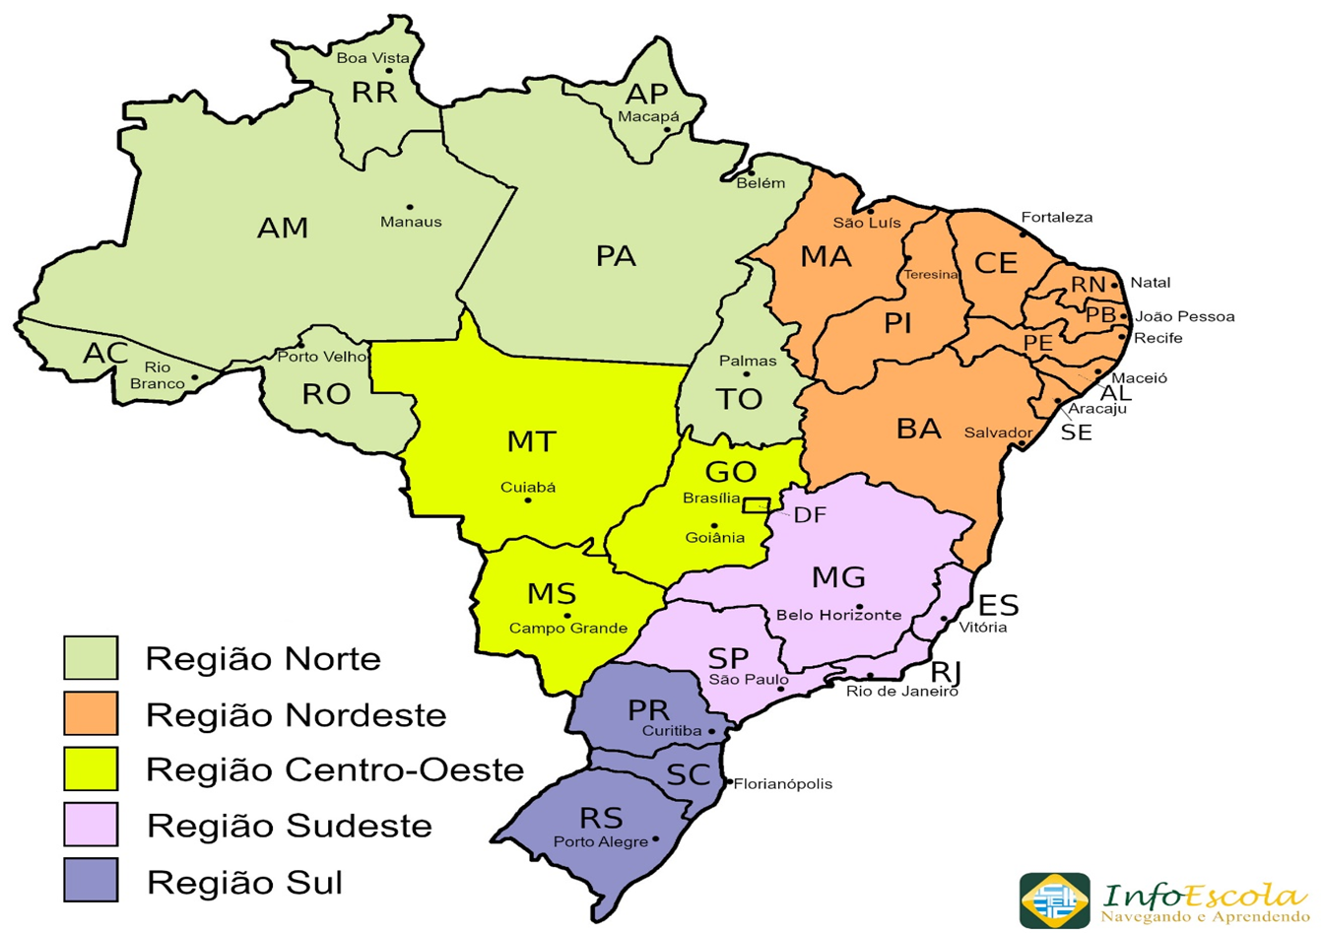

Região Norte | REPRESENTANTE | Clientes | Região Centro-Oeste | REPRESENTANTE | Clientes | COMERCIAL ATACADO - 2023
RO - Rondonia | Conceito Mix | 7 | MT - Mato Grosso | Conceito Mix | 9 | REGIÃO | CLIENTES | %Part. Venda
TO - Tocantins | Conceito Mix | 5 | MS - Mato GrossoSul | Conceito Mix | 8 | Sudeste | 114 | 32%
AC - Acre | Mazal | 0 | GO - Goiás | Conceito Mix | 15 | Sul | 78 | 31%
RR - Roraima | Mazal | 0 | DF - Distrito Federal | Conceito Mix | 3 | Nordeste | 65 | 20%
AM - Amazona | Mazal | 2 | TOTAL CLIENTES |  | 35 | Centro_Oeste | 35 | 10%
PA - Pará | Mazal | 7 |  |  |  | Norte | 21 | 5%
AP - Amapá | Mazal | 0 | Região Sudeste | REPRESENTANTE | Clientes | Exportação* | 4 | 1%
TOTAL CLIENTES |  | 21 | MG - Minas Gerais | Alessandra | 30 | Total | 317
 |  |  | ES - Espírito Santo | Casa W | 11
Região Nordeste | REPRESENTANTE | Clientes | SP - São Paulo | MC Representação | 57 | * Paraguai, Peru, Japão, Chile
BA - Bahia | Jade | 23 | RJ - Rio de Janeiro | C&C | 15
AL - Alagoas | Jade | 6 | TOTAL CLIENTES |  | 113
SE - Sergipe | Jade | 4
MA - Maranhão | Mazal | 3 | Região Sul | REPRESENTANTE | Clientes
PI - Piauí | Saddi | 6 | PR - Paraná | Mol | 19
CE - Ceará | Saddi | 1 | SC - Santa Catarina | Daccord | 28
RN - Rio Gde Norte | Saddi | 3 | RS - Rio Gde Sul | B2 | 31
PB - Paraíba | Saddi | 3 | TOTAL CLIENTES |  | 78
PE - Pernanmbuco | Saddi | 16
TOTAL CLIENTES |  | 65

